BWFB12M Wireless power bank
浙江维庭电气有限公司/THT-Space Electrical Company Ltd. |  |  |  | 物品编号/product code | 产品名称/Product Name | 充电宝PCBA iF11KV10-PAKH |  | 适用产品型号/Applicable product models
物 料 明 细 表/Material Detais List |  |  |  |  | 料号/Part No | Z-T-PBA- iF11KV10-PAKH |  | 无线充电宝iF11KV10
序号/Sl | 物料名称/Material name | 料号/Part No | 物品编号/Product Code | 供应商/Supplier | 制造商/Manufacturer | 数量 | 位号/Designator | 工程/project | 重要度/Importance | 备注/Remark
1 | 贴片电容0603 10UF/25V 10% | WP0005546 | WP0005546 | 南京南山半导体有限公司 |  | 1 | C1 | SMT
2 | USB插座/TYPE-C 16P | W-T-CN-TYPE-C 16P | WP0003709 | 奥科成电子有限公司 |  | 1 | J1 | SMT
3 | 0603 红光LED/SMT | W-T-LED-0603SMT-R | WP0003707 | 广州市亿毫安电子有限公司 |  | 2 | LD1, LD3 | SMT
4 | 0603 绿光LED/SMT | W-T-LED-0603SMT-G | WP0003706 | 广州市亿毫安电子有限公司 |  | 1 | LD2 | SMT
5 | 贴片电阻0603 0Ω 5% | W-T-RE-RS03K0RJT | WP0002766 | 南京南山半导体有限公司 | 贴片 | 1 | R1 | SMT
6 | 贴片电阻0603 330Ω 5% | W-T-RE-RS03K331JT | WP0003776 | 南京南山半导体有限公司 |  | 1 | R2 | SMT
7 | 贴片电阻0603 5.1K 5% | W-T-RE-RS03K512JT | WP0002939 | 南京南山半导体有限公司 |  | 2 | R4, R5 | SMT
8 | 贴片电阻0805 120Ω 5% | W-T-RE-RS05K121JT | WP0002857 | 南京南山半导体有限公司 |  | 1 | R6 | SMT
9 | 14PIN FFC线（205mm） | W-F-SG03P002-12 | WP0000462 | 乐清索腾电子 |  | 2 | SW1, SW2 | SMT
10 | HK015T.1 SOT23-6 |  |  |  |  | 1 | U1 | SMT
11 | 充电宝PCB iF11KV10-PAKH(Not Assembled) |  |  | 苏州迪飞亚电子 |  | 1 | PCB | PCB
 | 标记 | 修订履历 |  |  |  |  |  | 贴片：SMT； 插件：I 手工：H

编制
审核 |  |  |  |  |  |  |  | 版本 | 日期 | 第 3 张
批准 |  |  |  |  |  |  |  | V10 | 20241108 | 共 3 张

 |  |  | R9

序号/Sl | 物料名称/Material name | 料号/Part No | 物品编号/Product Code | 供应商/Supplier | 制造商/Manufacturer | 数量 | 位号/Designator | 工程/project | 重要度/Importance | 备注/Remark
12 | FFC Cable 1mm pitch |  |  |  |  | 1 | J2 | H
13 | 充电宝PCB iF11KV10-PAKH(Assembled) |  |  |  |  | 1 |  | PCB
 | 标记 | 修订履历 |  |  |  |  |  | 贴片：SMT 插件：I 手工：H

编制
审核 |  |  |  |  |  |  |  | 版本 | 日期 | 第 1 张
批准 |  |  |  |  |  |  |  | V10 | 20241108 | 共 1 张

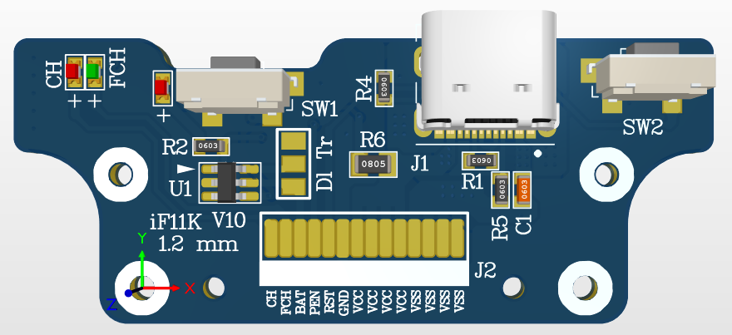
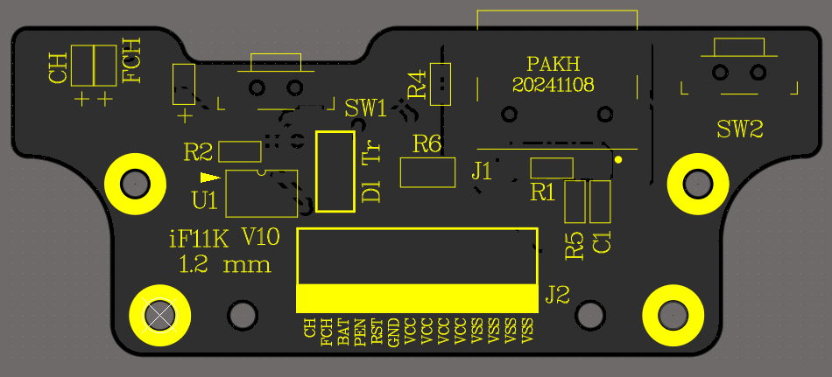
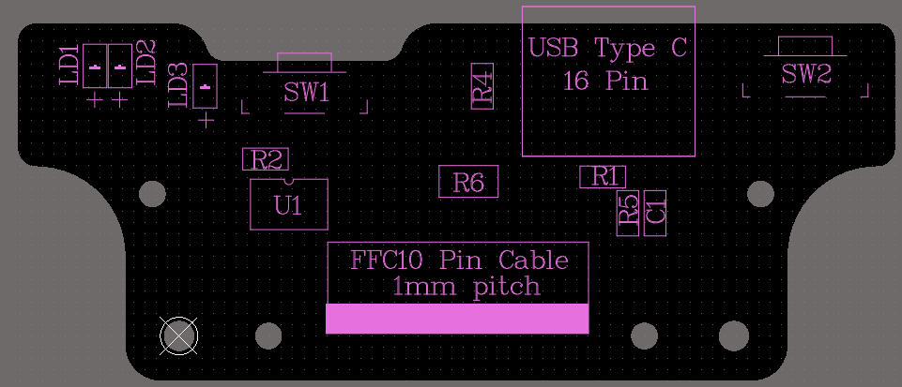

 | TOP Side 3D View |  |  |  |  |  | TOP Overlay |  |  |  | TOP Assembly

